关系图
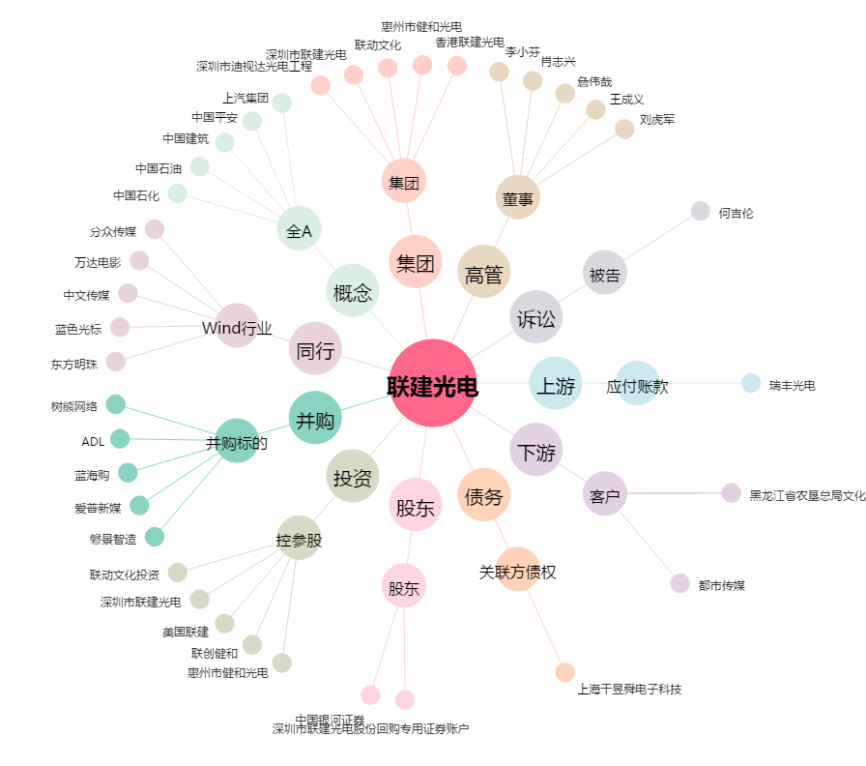
联建光电[300269.SZ] - 关系概览图

